4 Tablica 2 - Graf 2
Tablica 2: Struktura članova OMF-a prema dobi i spolu |  |  |  |  |  |  |  |  | Lipanj 2013.
Table 2: Mandatory pension funds members age and sex structure |  |  |  |  |  |  |  |  | June 2013

 |  | Lipanj 2013. |  |  | Svibanj 2013. |  | P r o m j e n a / C h a n g e
 |  | June 2013 |  |  | May 2013 |  | Brojčana / In number |  | u % / in %
Dob Age | Muškarci Male | Žene Female | Ukupno Total | Muškarci Male | Žene Female | Ukupno Total | Muškarci Male | Žene Female | Ukupno Total
≤ 18 | 1,838 | 1,353 | 3,191 | 1,892 | 1,412 | 3,304 | -54 | -59 | -3.42%
19 - 24 | 87,143 | 72,489 | 159,632 | 87,991 | 73,162 | 161,153 | -848 | -673 | -0.94%
25 - 29 | 137,198 | 127,539 | 264,737 | 137,495 | 127,826 | 265,321 | -297 | -287 | -0.22%
30 - 34 | 155,900 | 144,933 | 300,833 | 155,763 | 144,848 | 300,611 | 137 | 85 | 0.07%
35 - 39 | 147,321 | 137,925 | 285,246 | 147,025 | 137,796 | 284,821 | 296 | 129 | 0.15%
40 - 44 | 130,322 | 126,536 | 256,858 | 130,161 | 126,333 | 256,494 | 161 | 203 | 0.14%
45 - 49 | 125,123 | 120,665 | 245,788 | 125,030 | 120,506 | 245,536 | 93 | 159 | 0.10%
50 - 54 | 61,309 | 58,379 | 119,688 | 59,992 | 57,051 | 117,043 | 1,317 | 1,328 | 2.26%
55 - 59 | 18,860 | 12,430 | 31,290 | 18,588 | 12,172 | 30,760 | 272 | 258 | 1.72%
60 - 64 | 1,947 | 897 | 2,844 | 1838 | 833 | 2,671 | 109 | 64 | 6.48%
≥ 65 | 0 | 0 | 0 | 0 | 0 | 0 | 0 | 0 | 0.00%
Ukupno / Total | 866,961 | 803,146 | 1,670,107 | 865,775 | 801,939 | 1,667,714 | 1,186 | 1,207 | 0.14%
Izvor / Source: Regos

Grafikon 2: Dobna i spolna struktura članova OMF-a na dan 30.06.2013.
Chart 2: OMF members age and sex structure as at 30 June 2013

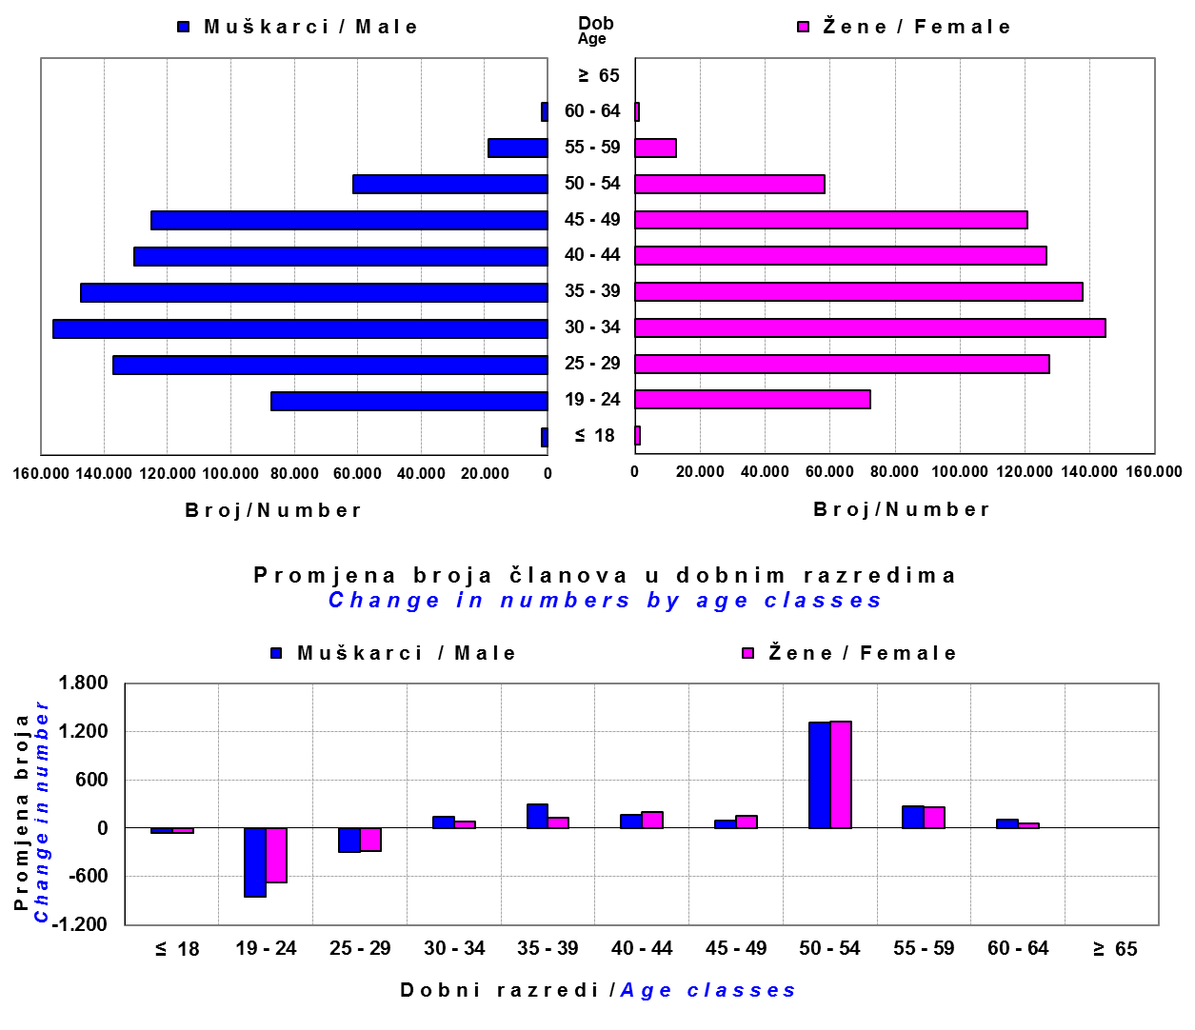

Izvor / Source: Regos

Sadržaj / Contents

 |  |  |  |  |  |  |  |  | stranica/page 4

8 Tablica 9 - Graf 3,4
Tablica 9: Neto imovina OMF-ova |  |  |  |  |  | Lipanj 2013.
Table 9: OMFs' net assets |  |  |  |  |  | June 2013

 |  |  |  | u tisućama kuna / in thousand HRK
Obvezni mirovinski fond Mandatory pension fund | Neto imovina OMF-ova / OMFs' net assets
 | Lipanj 2013. |  | Svibanj 2013. |  | Promjena
 | June 2013 |  | May 2013 |  | Change
 | Iznos | Udjel | Iznos | Udjel | Iznos | u %
 | Amount | Share | Amount | Share | Amount | in %
AZ OMF | 21,707,882 | 40.40% | 21,954,039 | 40.23% | -246,157 | -1.12%
Erste Plavi OMF | 7,198,395 | 13.40% | 7,319,010 | 13.41% | -120,615 | -1.65%
PBZ/CO OMF | 8,808,911 | 16.40% | 8,879,139 | 16.27% | -70,228 | -0.79%
Raiffeisen OMF | 16,012,773 | 29.80% | 16,418,221 | 30.09% | -405,448 | -2.47%
Ukupno / Total | 53,727,961 | 100.00% | 54,570,409 | 100.00% | -842,449 | -1.54%
Izvor / Source: HANFA

Grafikon 3: Udjeli OMF-ova u ukupnoj neto imovini |  |  |  |  |  | Lipanj 2013.
Chart 3: OMFs' shares in total net assets |  |  |  |  |  | June 2013

 | Izvor / Source: HANFA

Grafikon 4: Mjesečna promjena neto imovine OMF-ova |  |  |  |  |  | Lipanj 2013.
Chart 4: OMFs net assets monthly change |  |  |  |  |  | June 2013

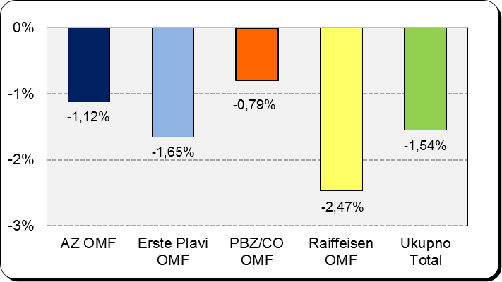

 | Izvor / Source: HANFA

Sadržaj / Contents

 |  |  |  |  |  | stranica / page 8

10 Graf 5
Grafikon 5: Vrijednosti obračunskih jedinica obveznih mirovinskih fondova | Lipanj 2013.
Chart 5: Values of OMFs' units of account | June 2013

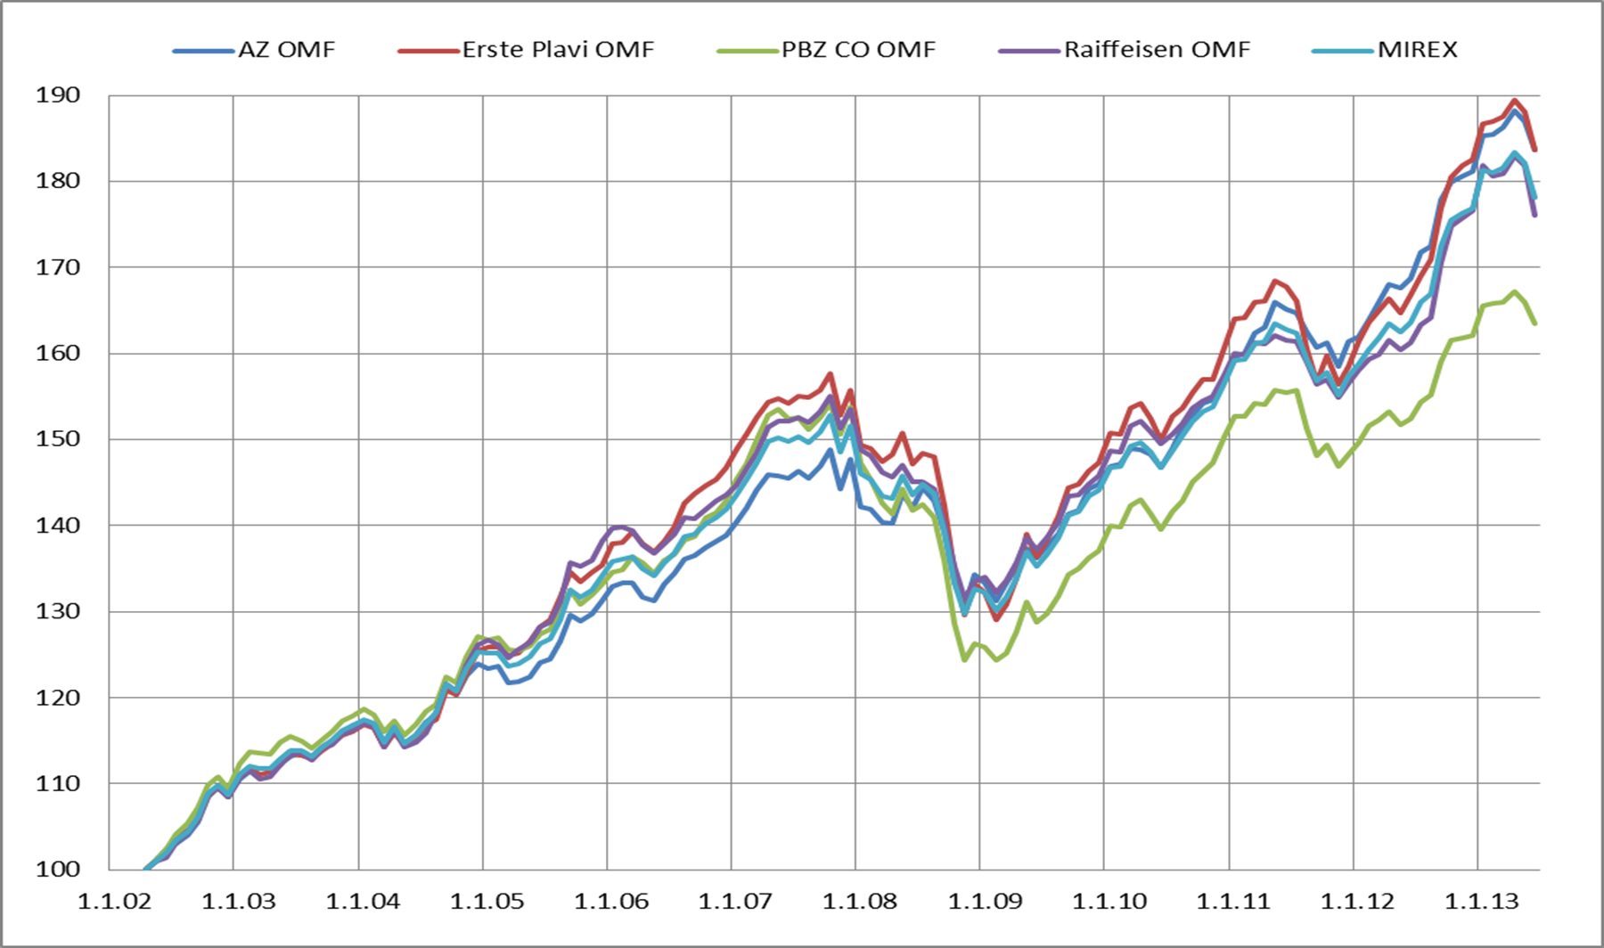

Izvor / Source: HANFA

Sadržaj / Contents

 | stranica / page 10

12 Tablica 12 - Graf 6
Tablica 12: Članstvo ODMF-ova1) |  |  |  |  |  |  | Lipanj 2013.
Table 12: ODMF's Membership1) |  |  |  |  |  |  | June 2013

Članstvo / Membership | AZ benefit ODMF | AZ profit ODMF | Croatia osiguranje ODMF | Erste Plavi Expert ODMF | Erste Plavi Protect ODMF | Raiffeisen ODMF | Ukupno Total
Početak razdoblja Beginning of the period | 22,395 | 76,751 | 18,923 | 17,280 | 13,000 | 48,343 | 196,692
Udjel Share | 11.39% | 39.02% | 9.62% | 8.79% | 6.61% | 24.58% | 100.00%
Novi članovi New members | 464 | 1,103 | 113 | 54 | 195 | 185 | 2,114
Mirovina Retirement | 27 | 39 | 13 | 21 | 6 | 55 | 161
Smrt Death | 2 | 5 | 2 | 5 | 4 | 2 | 20
Ostalo Other | 51 | 57 | 0 | 21 | 32 | 30 | 191
Ukupan prestanak članstva Membership termination total | 80 | 101 | 15 | 47 | 42 | 87 | 372
Kraj razdoblja End of the period | 22,779 | 77,753 | 19,021 | 17,287 | 13,153 | 48,441 | 198,434
Udjel Share | 11.48% | 39.18% | 9.59% | 8.71% | 6.63% | 24.41% | 100.00%
Izvor / Source: DMD-ovi / DMDs
1) Preliminarni podaci / Preliminary data

Grafikon 6: Udjel ODMFova u ukupnom broju članova |  |  |  |  |  |  | Lipanj 2013.
Chart 6: ODMFs' shares in total membership |  |  |  |  |  |  | June 2013

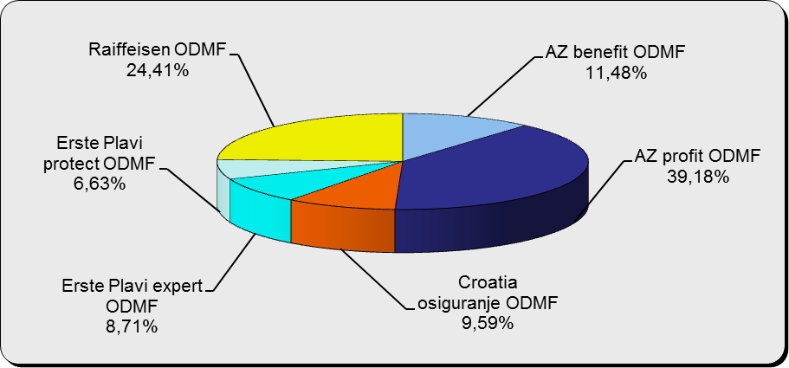

Izvor / Source: DMD-ovi / DMDs

Sadržaj / Contents

 |  |  |  |  |  |  | stranica / page 12

13 Tablica 13 - Graf 7
Tablica 13: Struktura članova ODMF-a prema dobi i spolu |  |  |  |  |  | KVARTALNI PODACI za: |  |  | LIPANJ 2013.
Table 13: Open voluntary pension funds members age and sex structure |  |  |  |  |  | QUARTERLY DATA for: |  |  | JUNE 2013

 |  | Lipanj 2013. |  |  | Ožujak 2013. |  | P r o m j e n a / C h a n g e
 |  | June 2013 |  |  | March 2013 |  | Brojčana / In number |  | u % / in %
Dob Age | Muškarci Male | Žene Female | Ukupno Total | Muškarci Male | Žene Female | Ukupno Total | Muškarci Male | Žene Female | Ukupno Total
≤ 18 | 896 | 746 | 1,642 | 946 | 772 | 1,718 | -50 | -26 | -4.42%
19 - 24 | 4,993 | 3,032 | 8,025 | 4,958 | 3,017 | 7,975 | 35 | 15 | 0.63%
25 - 29 | 11,570 | 8,320 | 19,890 | 11,249 | 8,176 | 19,425 | 321 | 144 | 2.39%
30 - 34 | 14,832 | 11,813 | 26,645 | 14,431 | 11,525 | 25,956 | 401 | 288 | 2.65%
35 - 39 | 15,011 | 13,626 | 28,637 | 14,712 | 13,388 | 28,100 | 299 | 238 | 1.91%
40 - 44 | 14,031 | 14,537 | 28,568 | 13,704 | 14,235 | 27,939 | 327 | 302 | 2.25%
45 - 49 | 14,309 | 16,025 | 30,334 | 14,039 | 15,757 | 29,796 | 270 | 268 | 1.81%
50 - 59 | 15,905 | 16,985 | 32,890 | 15,524 | 16,615 | 32,139 | 381 | 370 | 2.34%
60 - 69 | 8,451 | 8,905 | 17,356 | 8,316 | 8,690 | 17,006 | 135 | 215 | 2.06%
70 - 84 | 2,243 | 2,041 | 4,284 | 2186 | 1956 | 4,142 | 57 | 85 | 3.43%
≥ 85 | 61 | 102 | 163 | 89 | 123 | 212 | -28 | -21 | -23.11%
Ukupno Total | 102,302 | 96,132 | 198,434 | 100,154 | 94,254 | 194,408 | 2,148 | 1,878 | 2.07%
Izvor / Source: DMD-ovi / DMDs

Grafikon 7: Dobna i spolna struktura članova ODMF-a na dan 30.06.2013.
Chart 7: ODMF members age and sex structure as at 30 June 2013

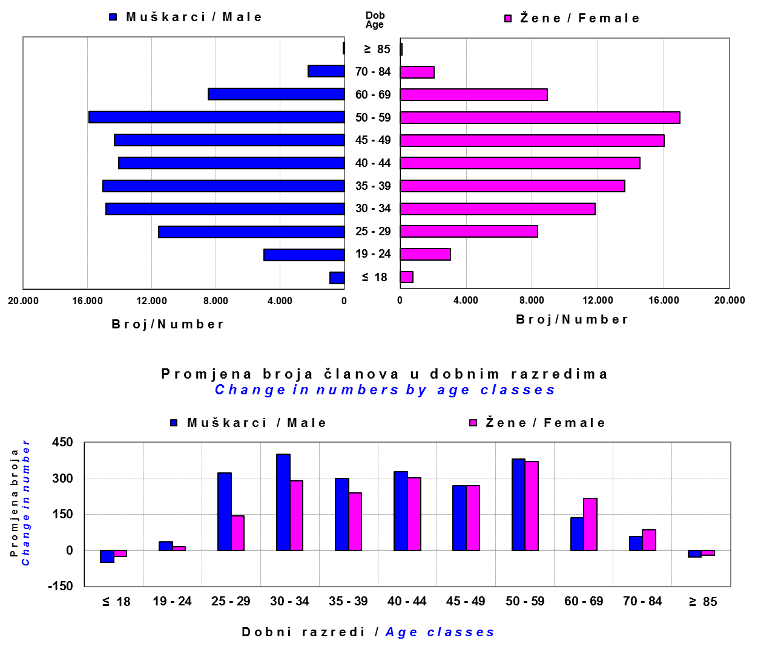

Izvor / Source: DMD-ovi / DMDs

Sadržaj / Contents

 |  |  |  |  |  |  |  |  | stranica/page 13

14 Tablica 14 - Graf 8
Tablica 14: Bruto mirovinski doprinosi uplaćeni ODMF-ovima1) |  |  |  |  | Lipanj 2013.
Table 14: Gross pension contributions paid to ODMFs1) |  |  |  |  | June 2013

 |  |  |  | u tisućama kuna / in thousand HRK
Otvoreni dobrovoljni mirovinski fond Open-end voluntary pension fund | Bruto mirovinski doprinosi / Gross pension contributions
 | Lipanj 2013. | Svibanj 2013. | Mjesečna promjena | Sveukupno od početka djelovanja 2) | Prirast ukupnih bruto doprinosa u tekućem mjesecu
 | June 2013 | May 2013 | Monthly change | Grand total since the start of activity 2) | Total net contributions growth in current month
AZ benefit ODMF | 4,577 | 2,754 | 66.19% | 224,402 | 2.08%
AZ profit ODMF | 8,130 | 7,752 | 4.87% | 831,628 | 0.99%
Croatia osiguranje ODMF | 930 | 964 | -3.55% | 163,559 | 0.57%
Erste Plavi Expert ODMF | 1,161 | 1,147 | 1.21% | 144,195 | 0.81%
Erste Plavi Protect ODMF | 1,232 | 1,298 | -5.06% | 72,688 | 1.72%
Raiffeisen ODMF | 4,047 | 3,905 | 3.63% | 772,805 | 0.53%
Ukupno / Total | 20,076 | 17,820 | 12.66% | 2,209,277 | 0.92%
Izvor / Source: DMD-ovi / DMDs
1) Bruto doprinosi jednaki su ukupno uplaćenim doprinosima članova dobrovoljnih mirovinskih fondova, prije odbitka naknade DMD-ova od uplaćenih doprinosa.
1) Gross contribution is a contribution paid in by a member of a voluntary pension fund which includes DMDs' entry fee.
2) U ukupnim uplatama iskazana su i uplaćena sredstva državnog poticaja.
2) Total net contributions include state subsidies.

Grafikon 8: Mjesečna promjena bruto mirovinskih doprinosa uplaćenih ODMF-ovima |  |  |  |  | Lipanj 2013.
Chart 8: Monthly change of gross pension contributions paid to ODMFs |  |  |  |  | June 2013

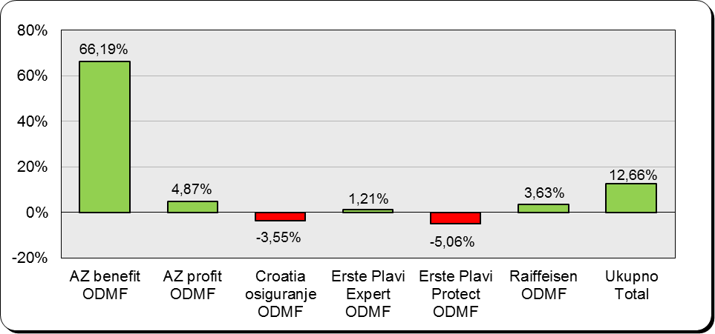

Izvor / Source: DMD-ovi / DMDs

Sadržaj / Contents

 |  |  |  |  | stranica / page 14

15 Tablica 15 - Graf 9,10
Tablica 15: Neto imovina ODMF-ova |  |  |  |  |  | Lipanj 2013.
Table 15: ODMFs' net assets |  |  |  |  |  | June 2013

 |  |  |  |  |  | u tisućama kuna / in thousand HRK
Naziv fonda Fund's name | Neto imovina / Net assets
 | Lipanj 2013. |  | Svibanj 2013. |  | Promjena
 | June 2013 |  | May 2013 |  | Change
 | Iznos | Udjel | Iznos | Udjel | Iznos | u %
 | Amount | Share | Amount | Share | Amount | in %
AZ benefit ODMF | 184,355 | 9.01% | 185,538 | 8.91% | -1,183 | -0.64%
AZ profit ODMF | 869,497 | 42.49% | 879,161 | 42.21% | -9,665 | -1.10%
Croatia osiguranje ODMF | 129,874 | 6.35% | 132,902 | 6.38% | -3,028 | -2.28%
Erste Plavi Expert ODMF | 133,009 | 6.50% | 136,222 | 6.54% | -3,213 | -2.36%
Erste Plavi Protect ODMF | 64,173 | 3.14% | 64,384 | 3.09% | -211 | -0.33%
Raiffeisen ODMF | 665,657 | 32.53% | 684,743 | 32.87% | -19,086 | -2.79%
Ukupno / Total | 2,046,565 | 100.00% | 2,082,950 | 100.00% | -36,385 | -1.75%
Izvor /Source: HANFA

Grafikon 9: Udjeli pojedinih ODMF-ova u ukupnoj neto imovini |  |  |  |  |  | Lipanj 2013.
Chart 9: ODMFs' shares in total net assets |  |  |  |  |  | June 2013

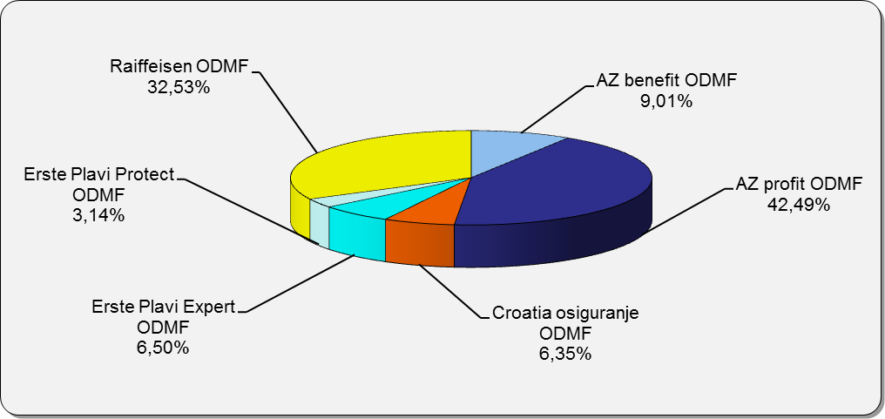

Izvor /Source: HANFA

Grafikon 10: Mjesečna promjena neto imovine ODMF-ova |  |  |  |  |  | Lipanj 2013.
Chart 10: ODMFs net assets monthly change |  |  |  |  |  | June 2013

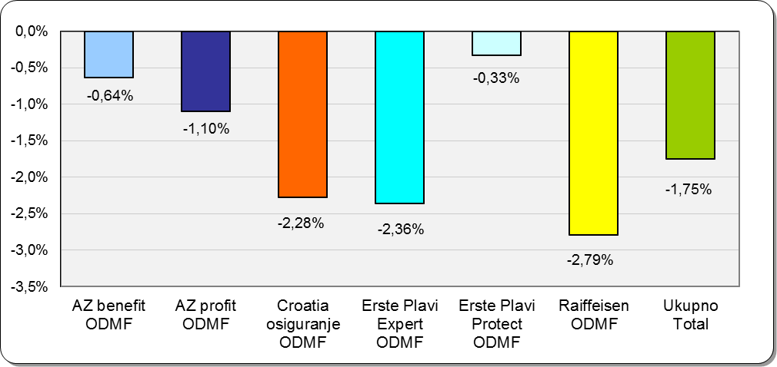

Izvor /Source: HANFA

Sadržaj / Contents
 |  |  |  |  |  | stranica / page 15

19 Tablica 19 - Graf 11
Tablica 19: Struktura članova ZDMF-a prema dobi i spolu |  |  |  |  |  | KVARTALNI PODACI za: |  |  | LIPANJ 2013.
Table 19: Closed voluntary pension funds members age and sex structure |  |  |  |  |  | QUARTERLY DATA for: |  |  | JUNE 2013

 |  | Lipanj 2013. |  |  | Ožujak 2013. |  | P r o m j e n a / C h a n g e
 |  | June 2013 |  |  | March 2013 |  | Brojčana / In number |  | u % / in %
Dob Age | Muškarci Male | Žene Female | Ukupno Total | Muškarci Male | Žene Female | Ukupno Total | Muškarci Male | Žene Female | Ukupno Total
≤ 18 | 10 | 3 | 13 | 10 | 3 | 13 | 0 | 0 | 0.00%
19 - 24 | 104 | 67 | 171 | 122 | 86 | 208 | -18 | -19 | -17.79%
25 - 29 | 724 | 736 | 1,460 | 791 | 793 | 1,584 | -67 | -57 | -7.83%
30 - 34 | 1,391 | 1,253 | 2,644 | 1,477 | 1,268 | 2,745 | -86 | -15 | -3.68%
...
60 - 69 | 1,207 | 415 | 1,622 | 1,212 | 383 | 1,595 | -5 | 32 | 1.69%
70 - 84 | 65 | 12 | 77 | 38 | 9 | 47 | 27 | 3 | 63.83%
≥ 85 | 0 | 0 | 0 | 1 | 0 | 1 | -1 | 0 | 0.00%
Ukupno Total | 13,149 | 9,946 | 23,095 | 13,422 | 9,981 | 23,403 | -273 | -35 | -1.32%
Izvor / Source: DMD-ovi / DMDs

Grafikon 11: Dobna i spolna struktura članova ZDMF-a na dan 30.06.2013.
Chart 11: ZDMF members age and sex structure as at 30 June 2013

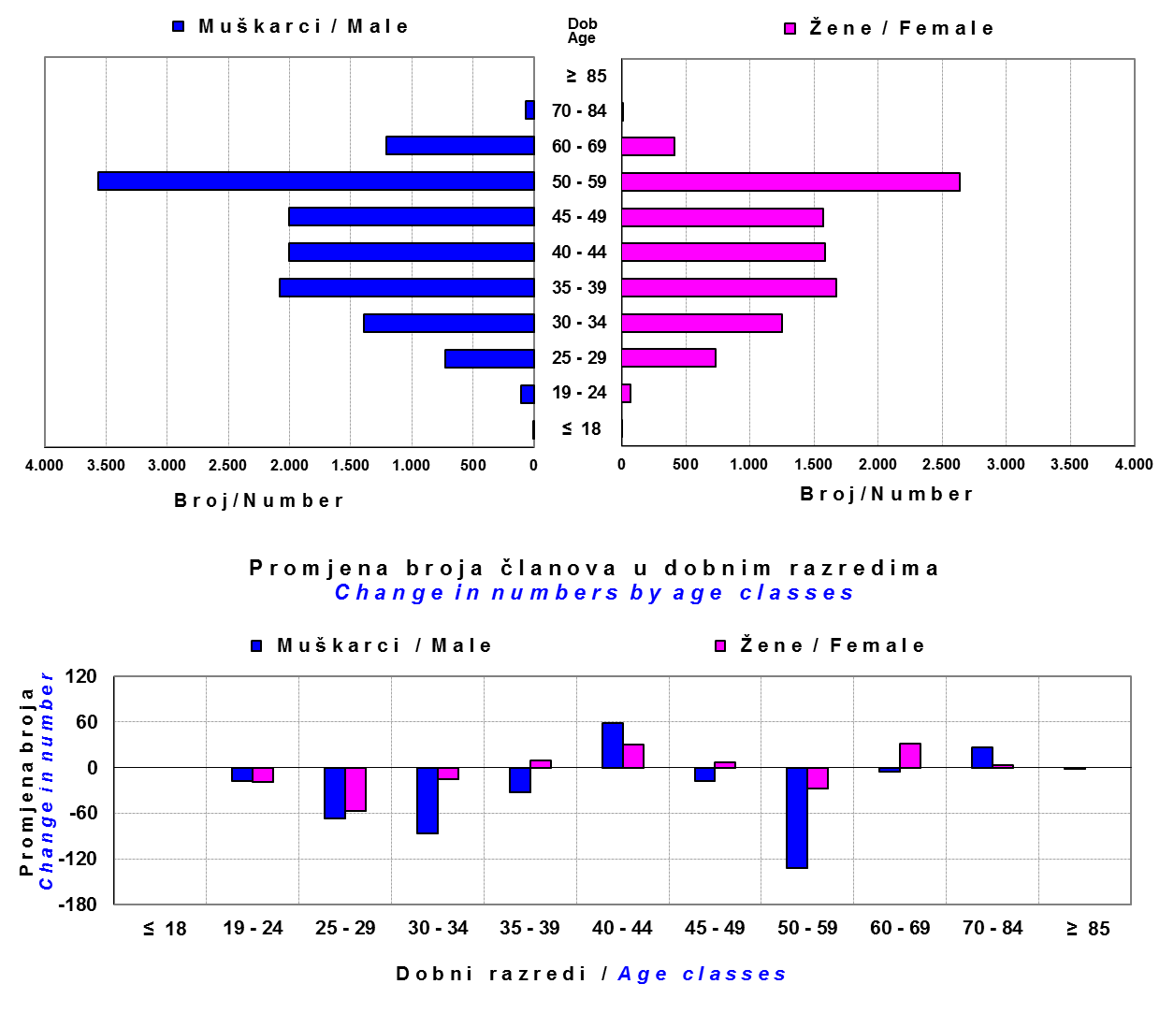

Izvor / Source: DMD-ovi / DMDs

Sadržaj / Contents

 |  |  |  |  |  |  |  |  | stranica / page 19

20 Tablica 20 - Graf 12
...
Grafikon 12: Mjesečni prinosi ZDMF-ova | Lipanj 2013.
Chart 12: ZDMF monthly rates of return | June 2013

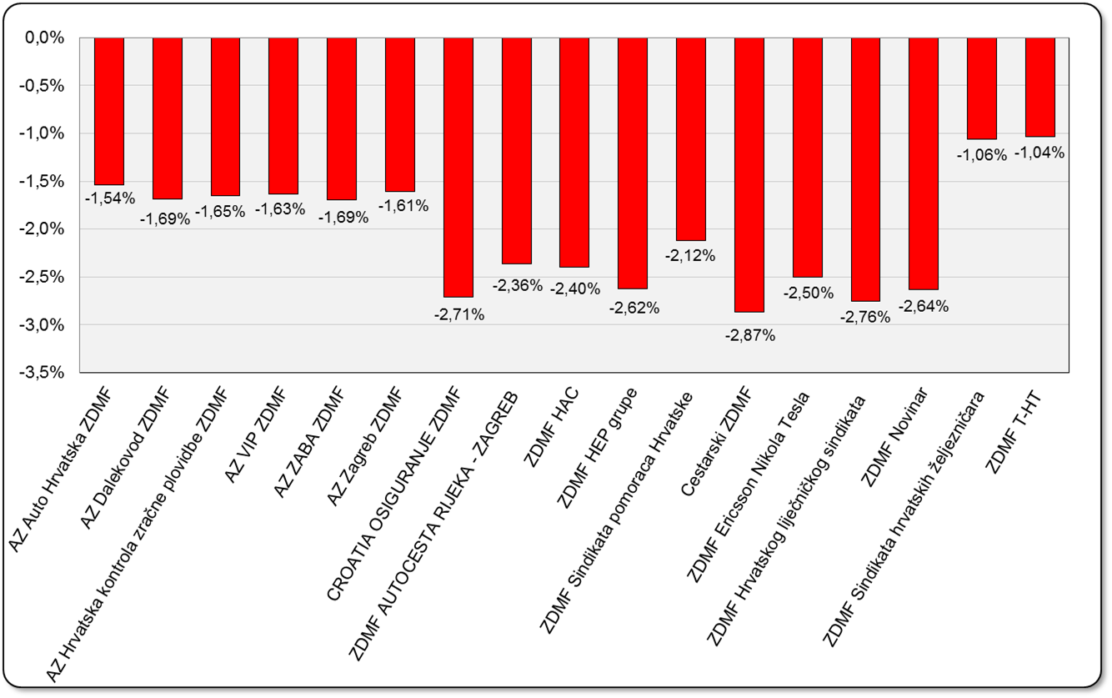

Izvor / Source: HANFA

Sadržaj / Contents

 | stranica / page 20

21 Tablica 21,22 - Graf 13,14
...
 |  |  | Izvor / Source: HANFA

Tablica 22: Broj korisnika i broj ugovora u zadnjih godinu dana |  |  | Grafikon 14: Broj korisnika i broj ugovora u zadnjih godinu dana | Kvartalni podaci Quarterly data
Table 22: Number of pensioners and contracts over the past year |  |  | Chart 14: Number of pensioners and contracts over the past year

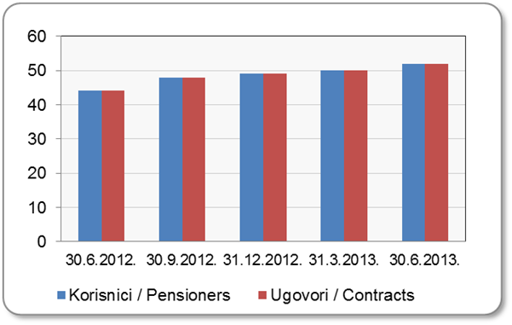
Mjesec Month | Korisnici* Pensioners* | Ugovori Contracts
30.6.2012. | 44 | 44
30.9.2012. | 48 | 48
31.12.2012. | 49 | 49
31.3.2013. | 50 | 50
30.6.2013. | 52 | 52
Izvor / Source: HANFA

 |  |  | Izvor / Source: HANFA

*Posljednjim dopunama Zakona o mirovinskim osiguravajućim društvima i isplati mirovina na temelju individualne kapitalizirane štednje („Narodne novine“ br. 114/11), a u smislu odredbi članka 103.a stavka 1. korisnicima mirovina, koji su na svoj zahtjev pristupili obveznom mirovinskom osiguranju na temelju individualne kapitalizirane štednje, omogućeno je da im se odredi i isplaćuje mirovina kao da su bili osigurani samo u obveznom mirovinskom osiguranju na temelju generacijske solidarnosti, uz uvjet da korisnik mirovine zahtjev za određivanje mirovine prema ovome članku podnese osiguravajućem društvu u roku od 90 dana od dana stupanja na snagu ovoga zakona.

*The latest Amendments to the Act on Pension Insurance Companies and Payment of Pension Annuities Based on Individual Capitalised Savings (Official Gazette 114/11), namely Article 103a, paragraph 1, enabled pension beneficiaries who have joined the mandatory pension scheme based on individual capitalised savings at their own request to have their pension annuities determined and paid under the same terms as if they had been insured only within the mandatory pension scheme based on solidarity between generations, provided that the pension beneficiary submits the application for determination of the pension (in accordance with that Article) to the pension insurance company within 90 days from the entry into force of the said Act.
Sadržaj / Contents
 |  |  |  |  | stranica / page 21

22 Tablica 23,24 - Graf 15,16
...
 |  |  | Izvor / Source: HANFA

Tablica 24: Broj korisnika i broj ugovora u zadnjih godinu dana |  |  | Grafikon 16: Broj korisnika i broj ugovora u zadnjih godinu dana | Kvartalni podaci Quarterly data
Table 24: Number of pensioners and contracts over the past year |  |  | Chart 16: Number of pensioners and contracts over the past year

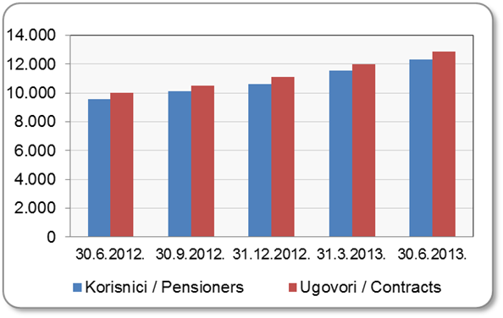
Mjesec Month | Korisnici Pensioners | Ugovori Contracts
30.6.2012. | 9,585 | 9,993
30.9.2012. | 10,111 | 10,535
31.12.2012. | 10,639 | 11,091
31.3.2013. | 11,541 | 12,020
30.6.2013. | 12,337 | 12,865
Izvor / Source: HANFA

 |  |  | Izvor / Source: HANFA

Sadržaj / Contents
...

24 Tablica 26 - Graf 17
...
 | u tisućama kuna / in thousand HRK
24 | Tontine Tontine | - | - | - | -
25 | Osiguranje s kapitalizacijom isplate Assurance with paid-up sum assured | - | - | - | -
 | UKUPNO (neživotna osiguranja, vrste 01 - 18) TOTAL (non-life insurance, lines 01 -18) | 3,440,726 | 3,676,979 | 381,002 | 1,551,514
 | UKUPNO (životna osiguranja, vrste 19 - 25) TOTAL (life assurance 19 - 25) | 1,436,673 | 1,237,106 | 38,184 | 825,511
 | UKUPNO / TOTAL | 4,877,399 | 4,914,085 | 419,186 | 2,377,025
Izvor / Source: HANFA

Grafikon 17: Udio bruto zaračunate premije po vrstama osiguranja
Chart 17: Gross Written Premium by Line of Insurance

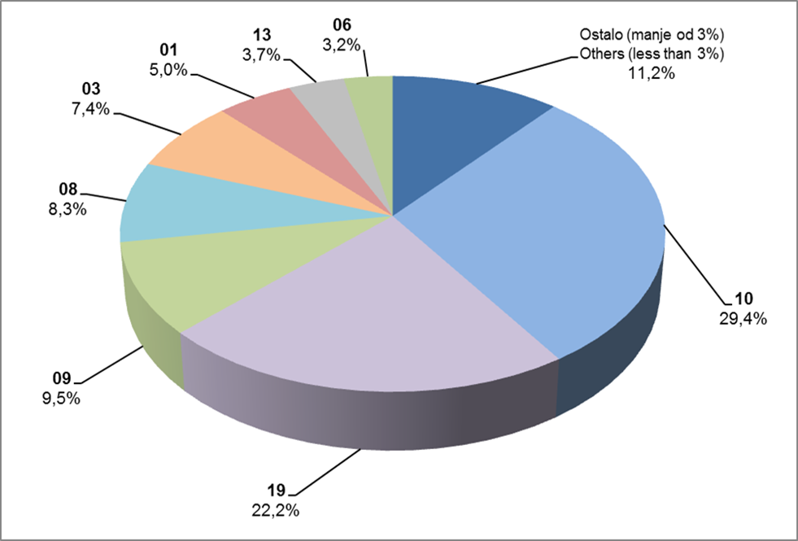

Izvor / Source: HANFA

Sadržaj / Contents
...

25 Graf 18
Grafikon 18: Udio zaračunate bruto premije i likvidiranih šteta po društvima za osiguranje po vrstama osiguranja za period od 1. siječnja do 30. lipnja 2013.
Chart 18: Share of written premium and claims settled per line of insurances for the period 1 January - 30 June 2013

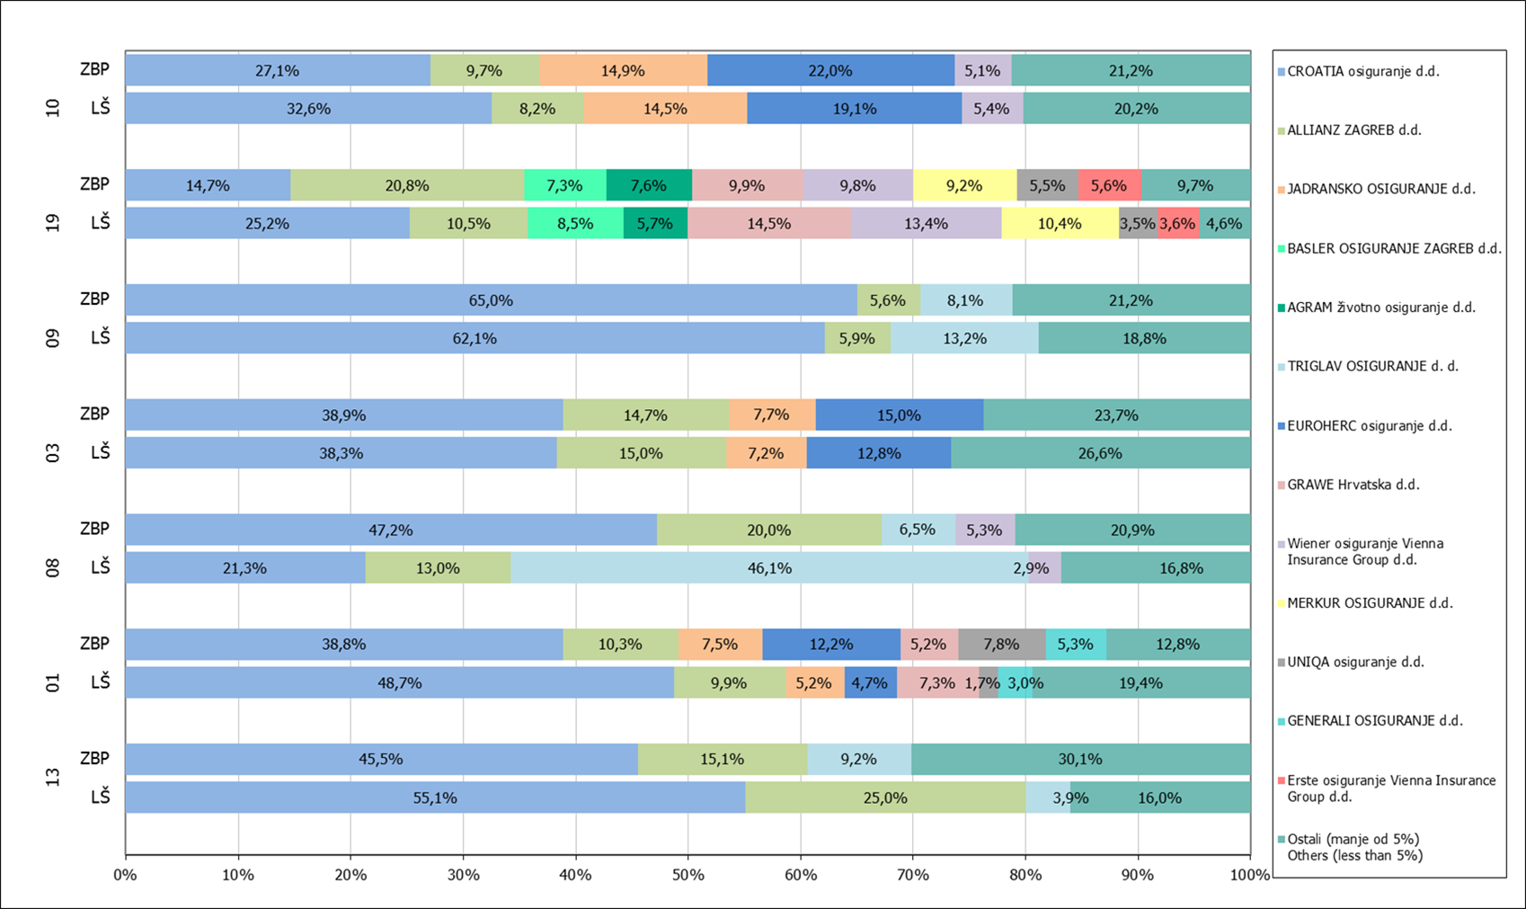

Izvor / Source: HANFA

Napomena: Grafikon prikazuje društva za osiguranje sa zaračunatom bruto premijom većom od 5% ukupne zaračunate bruto premije u promatranoj vrsti osiguranja.
Grafikon prikazuje samo vrste osiguranja sa zaračunatom bruto premijom većom od 3% ukupne zaračunate bruto premije tržišta osiguranja u RH.
Kratice ZBP i LŠ redom predstavljaju zaračunatu bruto premijiu i likvidirane štete

Note:The chart represents insurance companies with written premium greater then 5% of total written premium of the presented line of insurance.
Chart represents lines of insurance with written premium greater then 3% of total written premium of Croatian insurance market.
Abbreviations ZBP and LŠ stands for written premium and claims settled respectively.

Vrste osiguranja / line of insurance:
...

34 Tablica 42,43,44-Graf 19,20
...
Tablica 44: Izvještaj o strukturi portfelja po vrstama leasinga - novozaključeni ugovori
Financijski / Finance Lease | 4,239 | 3,142 | -25.88% | 803,344 | 618,063 | -23.06%
Ukupno / Total | 7,143 | 6,217 | -12.96% | 1,179,805 | 1,121,987 | -4.90%
Izvor / Source: HANFA
1) Broj novozaključenih ugovora u razdoblju – odnosi se na broj zaključenih ugovora o operativnom i financijskom leasingu./ Number of newly concluded contracts in the period – relates to the number of concluded operating and finace lease contracts.
2) Ugovorena vrijednost kod strukture portfelja operativnog leasinga – odnosi se na ukupno ugovoreni iznos koji je jednak ukupnom zbroju najamnina (bez PDV-a) po ugovorima o operativnom leasingu; navedeni iznos ne uključuje ostatak vrijednosti. Financirana vrijednost ugovora kod strukture portfelja financijskog leasinga – odnosi se na iznos financiranja kojim se financira primatelj leasinga (glavnica) po ugovorima o financijskom leasingu sklopljenim u izvještajnom razdoblju./ The concluded contract value seen at the operating lease portfolio structure - relates to the total concluded amount which is equal to the sum of all rents (without VAT) by contract on operating lease; the mentioned amount does not include residual value.The financed contract value seen at the finance lease portfolio structure – relates to the amount of financing by which the lessee is financed (principal) by contract on finance lease concluded in the reporting period.
3) Podaci dostavljeni u izvještajima sa stanjem na dan 31.03.2013. godine. Data delivered in reports containing the balance as at 31 March 2013.

Grafikon 19: Udjel broja aktivnih ugovora u ukupnom broju ugovora na dan 31. ožujka 2013.
Chart 19: Share of the number of active contracts in total number of contracts as at 31 March 2013

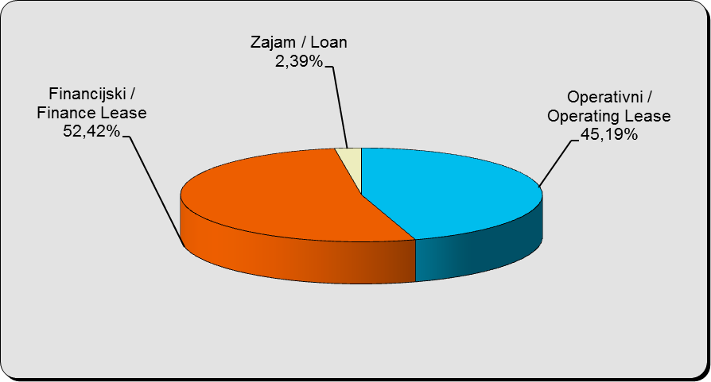

Izvor / Source: HANFA

Grafikon 20: Godišnja promjena vrijednosti aktivnih ugovora na dan 31. ožujka 2013.
Chart 20: Annual change in value of active contracts as at 31 March 2013

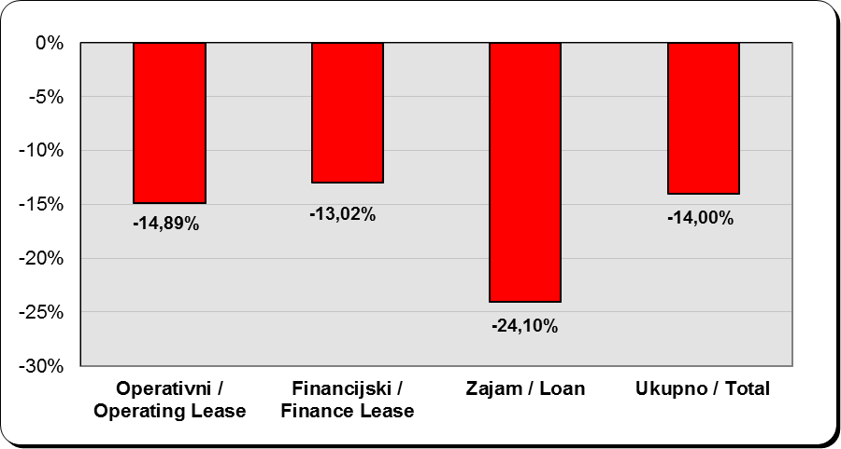

Izvor / Source: HANFA

Sadržaj / Contents
...

